1
md_hierarchy_code2が空欄ですから、 md_hierarchy_levelが1になります。 md_hierarchy_code3が空欄ですから、 md_hierarchy_levelが2なります。
今の処理

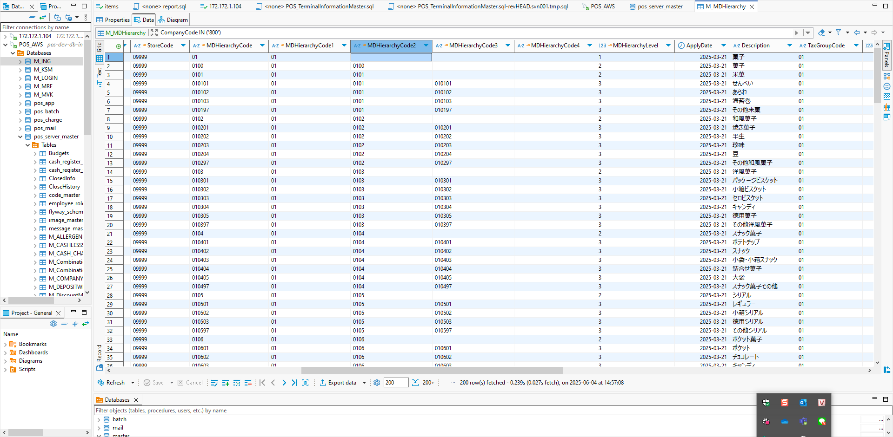

SFTPフォルダー経由で貰っているCSVファイルを確認すると分類レベルちゃんと分かるようになっています。

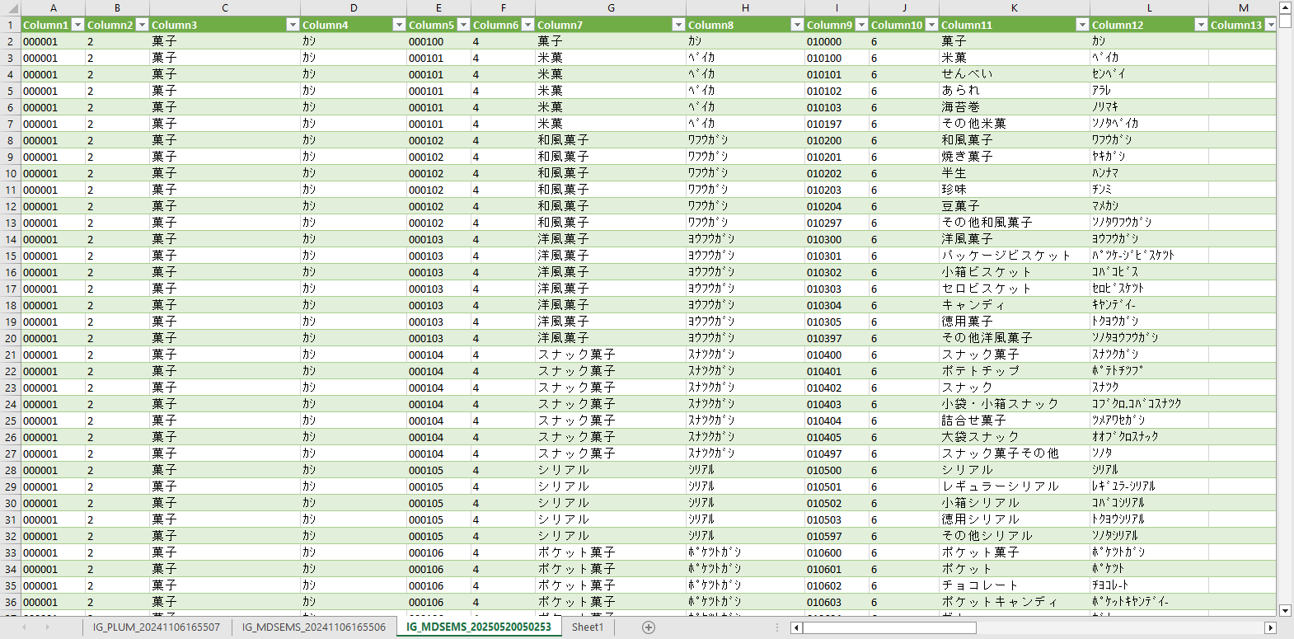

空欄かどうかでmd_hierarchy_levelの判定するのは、md_hierarchy_codeの最後2桁確認で判定した方がいいかと考えています。

「md_hierarchy_code3」確認
 | 最後2桁00じゃないの場合、「md_hierarchy_level」＝3
Else「md_hierarchy_code2」確認
 | 最後2桁00じゃないの場合、「md_hierarchy_level」＝2
Else「md_hierarchy_level」＝１

5
ジャンアル検索_画面レイアウトイメージ

営業日
~
任意文字列
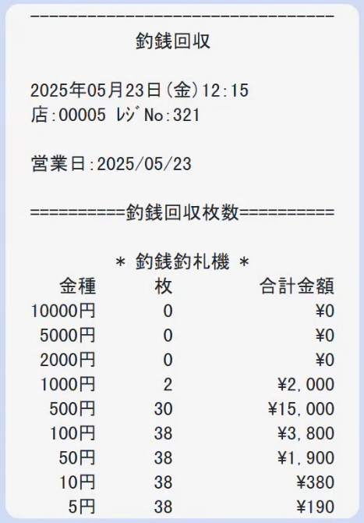

時間帯
~
☑AND ☑OR

レジ番号
レジ区分

~
レシートNo.
担当者
F1：全解除
F12：検索
F2：全選択

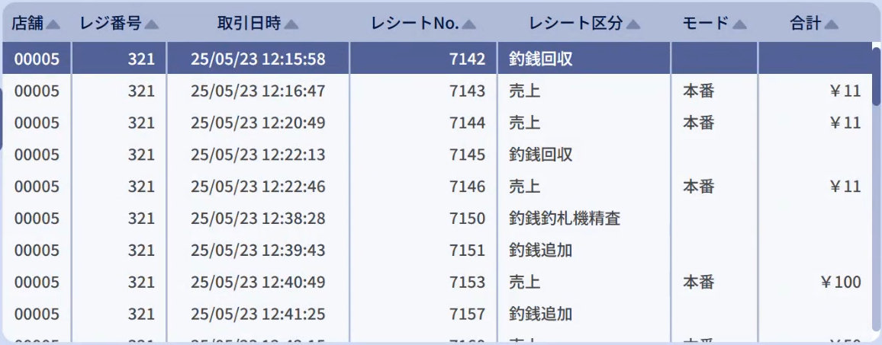

レシート区分のレシートに表示するとドロップダウン、テーブルに表示するテキスト

機能 | API | レシートで表示する名前 | レシート区分
2_2：開設 | https://t3.usmh-fjservice.com/pos/v1/open | 開設 | 開設

2_3：閉設 | https://t3.usmh-fjservice.com/pos/v1/cashchanger/verificate | 売上点検 精算前レポート | 精算時在高
 | https://t3.usmh-fjservice.com/pos/v1/close | 精算 | 精算

仮精算 | https://t3.usmh-fjservice.com/pos/v1/report/transaction/get | 点検 | 点検

2_1_30：売上 | https://t3.usmh-fjservice.com/pos/v1/sales/settle | 売上 | 売上

2_1_9：取引中止 | https://t3.usmh-fjservice.com/pos/v1/sales/cancel | 取引中止 | 取引中止

2_1_1： | http://10.226.50.24/windows/pos/v1/sales/suspended | 保留 | 保留

2_8_1：釣銭機在高確認 | https://t3.usmh-fjservice.com/pos/v1/cashchanger/get | 釣銭在高 | 釣銭在高

2_8_2：補充 | https://t3.usmh-fjservice.com/pos/v1/cashchanger/replenish | 釣銭補充 | 釣銭補充

2_8_3：釣銭追加（硬貨・紙幣） | https://t3.usmh-fjservice.com/pos/v1/cashchanger/register | 釣銭追加 | 釣銭追加

2_8_4：棒金ドロアー追加 | https://t3.usmh-fjservice.com/pos/v1/cashchanger/register | 釣銭追加 | 釣銭追加

2_8_5：回収 | https://t3.usmh-fjservice.com/pos/v1/cashchanger/recover | 釣銭回収 | 釣銭回収

2_8_6：全精査 | https://t3.usmh-fjservice.com/pos/v1/cashchanger/confirm | 釣銭釣札機精査 | 釣銭釣札機精査

2_8_7：紙幣精査 | https://t3.usmh-fjservice.com/pos/v1/cashchanger/confirm | 釣銭釣札機精査 | 釣札機精査

2_8_8：硬貨精査 | https://t3.usmh-fjservice.com/pos/v1/cashchanger/confirm | 釣銭釣札機精査 | 釣銭機精査

2_4：入金 | https://t3.usmh-fjservice.com/pos/v1/cashchanger/payin | 入金 | 入金

2_5：出金 | https://t3.usmh-fjservice.com/pos/v1/cashchanger/payout | 出金 | 出金

